1号入居申込書
「入力シート」に入力してください。
様式第１号 |  |  |  |  |  |  |  |  |  |  |  |  |  |  | 受付記入欄
 |  |  |  |  |  |  |  |  |  |  |  |  |  |  | 日付
 |  |  |  |  | 和歌山県賃貸型応急住宅 入居申込書 |  |  |  |  |  |  |  |  |  | 番号
 |  |  |  |  | （災害名） |  |  |  |  |  |  |  |  |  |  | 新規 |  | 切替

以下により、賃貸型応急住宅を申し込みます。この申込書に記載の内容について事実に相違はありません。
 |  | 申込日 |  |  |  |  |  |  |  |  |  | 入居申込者氏名 | 0
【入居申込者】 |  |  |  |  |  |  |  |  |  |  |  |  |  |  |  |  |  | ※着色部は「✔」を記載する項目です
 | フリガナ |  |  | 0
 | 氏名 |  |  | 0 |  |  |  |  |  |  |  |  |  |  | ※世帯主名を記入
 | 被災時の住所 |  |  | 〒
※マンション名・室番まで記入
 |  |  |  | 〒
 | 現在の居住地 |  |  |  | 民間賃貸住宅 |  |  |  | 社宅・寮 |  |  | ホテル・旅館 |  |  | 自宅 |  | 車中泊
 | （避難施設等） |  |  |  | 親戚・知人宅 |  |  |  | 親戚・知人の氏名（ |  |  |  |  |  |  |  |  | ）
 |  |  |  |  | 避難所 |  |  |  | 避難所名（ |  |  |  |  |  |  |  |  | ）
電話※連絡が取れる番号 |  |  |  | 固定電話 |  |  |  |  |  | 携帯電話
入居決定通知の受取 |  |  |  |  | 現在の居住地に郵送 |  |  |  | 窓口で受け取り |  |  |  | 現在の居住地以外に郵送
※現在の居住地以外に
郵送を希望する場合の宛先

【入居予定者】
氏名 |  |  | フリガナ |  |  | 続柄 |  | 生年月日 |  | 年齢 | 備考（高齢者、障がい者、要介護者等の
 |  |  |  |  |  |  |  |  |  |  | 特記事項があれば記入）

【入居を希望する住宅】 |  |  |  |  |  |  |  |  |  |  |  |  |  |  |  |  |  | ※着色部は「✔」を記載する項目です
 | 住宅の所在地 |  |  | 〒
※マンション名・室番まで記入
 | 間取り |  |  |  | ワンルーム、1K、1DK |  |  |  |  |  |  | 1LDK、1SLDK、2K、2DK
 |  |  |  |  | 2LDK、2SLDK、3K、3DK |  |  |  |  |  |  | 3LDK、3SLDK、4K以上
 | 耐震性 |  |  |  | あり |  |  | 昭和56年6月以降に建築
 |  |  |  |  |  |  |  | 昭和56年5月以前に建築で、耐震診断・改修の結果耐震性有
 |  |  |  |  | なし |  | ※原則耐震性が必要
賃貸型応急住宅として使用 |  |  |  | 同意した貸主等の氏名 |  |  |  |  | 0 |  |  |  |  | 確認日 |  | 0
することの貸主の同意 |  |  |  | 確認方法 |  |  | 電話 |  | メール |  |  | その他 |  | （ |  |  |  | ）
 | 費用 |  |  | 家賃（月額） |  |  |  | 0 |  | 円 | 通常徴している額
 | ※行政負担 |  |  | 礼金 |  |  |  | 0 |  | 円 | 賃料の1か月分が限度
 |  |  |  | 退去修繕費 |  |  |  | 0 |  | 円 | 賃料の2か月分が限度（精算は行わない）
右記以外の費用は入居者 |  |  |  | 仲介手数料 |  |  |  | 0 |  | 円 | 賃料の0.55か月分が限度
負担です。（光熱水費、 |  |  |  | 共益費及び管理費 |  |  |  | 0 |  | 円 | 通常徴している額
自治会費、駐車場料等） |  |  |  | 鍵交換費用 |  |  |  | 0 |  | 円 | 社会通念上必要な額が限度

【貸主及び媒介業者】 |  |  |  |  |  |  |  |  |  |  |  |  |  |  |  |  |  | ※着色部は「✔」を記載する項目です
取引態様（契約形態） |  |  |  |  | 媒介（仲介） |  |  |  | 貸主 |  |  | 代理
貸主 |  | フリガナ |  | 0
 |  | 氏名 |  | 0
 |  | 住所 |  | 〒

 |  | 電話番号 |  | 000
媒介業者 |  | 業者名 |  | 0
または |  | 免許証番号 |  | 0
貸主業者 |  | 事務所名 |  | 000
または |  | 電話番号 |  | 0
代理業者 |  | 担当者名 |  | 0

【確認事項】 |  |  |  |  |  |  |  |  |  |  |  |  |  |  |  |  |  | ※着色部は「✔」を記載する項目です
① | 被災した住宅の状況
 |  | 「全壊」、「全焼」又は「流失」し、居住する住宅がない
 |  | その他
② | 災害時において和歌山県内に居住していました。
 |  | はい |  | いいえ
③ | 他に居住できる住宅がなく、自らの資力をもっては住宅を確保することができません。
 |  | はい |  | いいえ
④ | 同居家族を含め、既に災害救助法に基づく応急仮設住宅の提供を受けていません。
 |  | はい |  | いいえ
⑤ | 災害救助法に基づく応急修理制度を利用する場合は、応急修理期間が1か月を超える見込みであり、また、同法に基づく障
 | 害物の除去制度は利用していません。
 |  | はい |  | いいえ
⑥ | 申込者および入居者が暴力団員による不当な行為の防止等に関する法律（平成３年法律第77号）に規定する暴力団員、暴
 | 力団準構成員、元暴力団構成員及び元暴力団準構成員（以下「暴力団員等」という。）並びに暴力団員等と取引のある者で
 | はありません。
 |  | はい |  | いいえ
⑦ | 申請内容が事実と相違することがあった場合や、照会の結果、私又は同居する者が暴力団員等であった場合には、入居が
 | 無効となることを承知しています。また、入居や契約が無効となっても、一切異議申し立ては致しません。
 |  | はい |  | いいえ
⑧ | 入居する賃貸型応急住宅について、駐車場料金、自治会費その他経費は、自己負担であることを理解しています。
 |  | はい |  | いいえ
⑨ | 入居後、生活実態がない場合など、申請内容の不実及び入居条件違反等が判明した場合、原状回復し、直ちに退去します。
 |  | はい |  | いいえ
⑩ | 賃貸型応急住宅の契約期間の満了時までに退去します。
 |  | はい |  | いいえ
⑪ | 退去時の退去修繕負担金を超える原状回復費用は自己負担であることを理解しています。
 |  | はい |  | いいえ
⑫ | 記載された個人情報について、被災者支援上他の行政機関等に提供することへ同意します。
 |  | はい |  | いいえ
⑬ | 賃貸型応急住宅の入居申し込み手続きを、上記記載の媒介業者、貸主業者または代理業者に委任することを
 | 同意します。
 |  | はい |  | いいえ

2号申出書
「入力シート」に入力してください。
様式第２号

申出書
（災害名）

私が居住していた住宅は、賃貸型応急住宅実施要綱の要件に該当することを申し出ます。
【申出者】 |  |  |  |  |  |  |  |  |  |  |  | ※着色部は「✔」を記載する項目です
 | フリガナ | 0
 | 氏名 | 0 |  |  |  |  |  |  |  | ※世帯主名を記入
 | 被災時の住所 | 〒
※マンション名・室番まで記入
 |  | 〒
 | 現在の居住地 |  | 民間賃貸住宅 |  | 社宅・寮 |  |  | ホテル・旅館 |  | 自宅 | 車中泊
 | （避難施設等） |  | 親戚・知人宅 |  | 親戚・知人の氏名（ |  |  |  |  |  |  | ）
 |  |  | 避難所 |  | 避難所名（ |  |  |  |  |  |  | ）
電話※連絡が取れる番号 |  | 固定電話 |  |  |  | 携帯電話
要綱第６条（２）該当号 |  |  | ② | ③ | ④ |  | ⑤ |  | ⑥

被災状況が確認できる写真を貼付してください。 |  |  |  |  |  |  |  | 被災状況詳細を記載してください。

市町村記入欄

 | 申出者の申し出は事実と相違ないことを認定します。

 |  |  |  | 令和 年 月 日
 |  |  |  | ○○市町村長 ○○ ○○
 |  |  |  |  | 認定担当
 |  |  |  |  |  | 担当課 |  | ○○○○○○課
 |  |  |  |  |  | 担当者名 |  | ○○ ○○
 |  |  |  |  |  | 電話番号 |  | ○○○-○○○-○○○○

2-2号臭気確認書
様式第２号の２
実施要綱第6条(2)③耐え難い悪臭を理由に住宅としての利用ができない要件を適用する場合に提出

 |  |  |  |  |  | 臭気確認書

（災害名）における被災家屋の臭気確認の結果、
以下のとおり耐え難い悪臭を確認しました。

【申出者】 |  |  |  |  |  |  |  |  |  |  |  | ※着色部は「✔」を記載する項目です
 | フリガナ |  | 0
 | 氏名 |  | 0 |  |  |  |  |  |  |  | ※世帯主名を記入
 | 被災家屋住所 |  | 〒
※マンション名・室番まで記入
 | 臭気の種類 |  |  | カビ臭 |  |  |  | 下水臭 |  | 腐敗臭
 |  |  |  | その他（ |  |  |  |  |  |  |  | ）

※書類の提出に際し、市町村担当者が立ち会ったことを証明する写真を添付してください。
市町村記入欄
 | 臭気確認日： |  |  |  | 年 |  | 月 |  | 日
 |  | 市町村名 |  |  | ○○○○
 |  | 担当課 |  |  | ○○○○○○課
 |  | 担当者職氏名 |  |  | ○○ ○○
 |  | 電話番号 |  |  | ○○○-○○○-○○○○
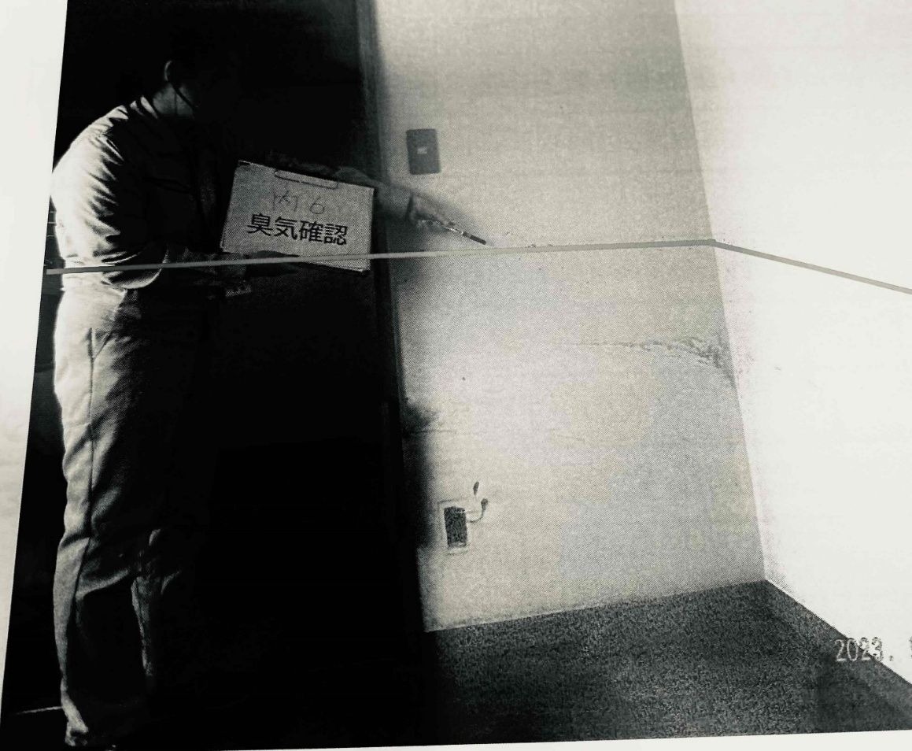
臭気確認立合いのイメージ

６号契約書
貸主
入居者
（様式第６号）

和歌山県賃貸型応急住宅賃貸借契約書

貸主と借主及び入居者は、災害救助法第４条に定める応急仮設住宅の供与のため、この契約書により頭書に表示する不動産に関し、契約期間満了により契約が終了して更新されない定期建物賃貸借契約を締結する。

頭書（１） 目的物件の表示
建物 | 名称 |  |  |  |  |  |  |  | 部屋番号 |  |  |  | 号室
 | 所在地 | 〒

 | 構造 |  |  |  |  |  | （その他選択時記入）
 |  |  |  |  |  |  | （その他選択時記入）
 |  |  |  | 階建 |  |  | 全 |  |  | 戸
 | 種類 |  |  | （その他選択時記入） |  |  |  | 新築年月 |  |  | 年 |  | 月
住戸部分 |  | 間取り |  |  |  |  |  | 床面積 |  |  |  |  | ㎡
附属設備 |  | ガスコンロ |  |  |  |  |  | 自転車置場
 |  | 照明器具 |  |  |  |  |  | 物置
 |  | エアコン |  |  |  |  |  | 専用庭
 |  | 冷蔵庫 |  |  |  |  |  | その他

頭書（２） 契約期間
 | 2026-04-01 |  |  |  |  | から | 2028-03-31 |  |  |  |  | まで

頭書（３） 賃料等（月額）
賃料 |  | 0 |  |  |  | 円/月 | 共益費 |  |  |  |  |  | 円/月
管理費 |  |  |  |  |  | 円/月
その他の条件 |  | ① 初回支払い分：契約期間開始月の翌月末まで（特別な理由がある時を除く）
 |  | ② 第２回以降支払い分：当月分を当月末まで
※賃料が上限（１人世帯は●●，０００円、２人世帯は●●，０００円、3～4人以下の世帯は●●，０００円、５人以上の世帯は●●●，０００円）を超える場合は、和歌山県賃貸型応急住宅の対象とならない。
※賃料等に入居者が負担する駐車場代、自治会費等を含めないこと。

頭書（４） 一時金等
項目 |  | 使途 |  |  | 負担者 | 支払先 | 支払時期 |  | 金額（税込） |  |  | 上限
礼金 |  | 貸主に対する礼金 |  |  | 借主 |  | 契約期間開始月の翌月末まで |  | 0 |  | 円 | 賃料 １か月分
退去修繕負担金 |  | 原状回復（通常損耗、経年劣化を含む）の費用として |  |  | 借主 |  | 契約期間開始月の翌月末まで |  | 0 |  | 円 | 賃料 ２か月分
入居時 鍵交換費 |  | 入居前の 鍵交換経費として |  |  | 借主 |  | 契約期間開始月の翌月末まで |  | 0 |  | 円 | 社会通念上必要な金額
仲介手数料 |  | 賃貸借契約の 媒介報酬として |  |  | 借主 | 仲介業者 | 契約期間開始月の翌月末まで |  | 0 |  | 円 | 賃料 0.55か月分
その他条件 |  | 支払時期：特別な理由がある時を除く

頭書（５） 振込指定口座
① 貸主が指定する口座（送金される金銭：賃料・共益費等）
金融機関 |  |  | 支店名 |  |  |  | (ﾌﾘｶﾞﾅ)
 |  |  |  |  |  |  | 口座名義人
預金種別 |  |  | 口座番号

② 仲介業者が指定する口座（送金される金銭：仲介手数料等）
金融機関 |  |  | 支店名 |  |  |  | (ﾌﾘｶﾞﾅ)
 |  |  |  |  |  |  | 口座名義人
預金種別 |  |  | 口座番号

※ 口座名義人は銀行口座の名義人を正しく記入するとともに、通帳の写しを添付すること。

頭書（６） 入居者の連絡先及び同居者
連絡先 | （入居先） |  | ＴＥＬ
 | （勤め先） |  | ＴＥＬ |  |  |  |  | 会社名・部署名
 | （携 帯） |  | ＴＥＬ
入居者・同居者名 |  |  | 年齢 |  | 続柄 |  | 同居者名 |  |  | 年齢 |  | 続柄
 |  |  |  |  | 本 人

頭書（７） 管理業者（貸主から事務代行及び管理の委託を受けた不動産業者）
※貸主の自主管理の場合は記載不要。
管理業者 |  | 商号又は名称
所在地 |  | 〒

 |  | ＴＥＬ
受託業務 |  | 貸主と管理業者との間の管理委託契約等による
賃貸住宅管理業者登録番号 |  |  |  |  | （ |  | ） | 第 |  |  | 号
管理担当者 |  | 氏名

※貸主と建物の所有者が異なる場合は、次の欄も記載すること。
所有者 | 氏名
 | 住所 | 〒

頭書（８）特約事項
本契約において借主は、災害救助法第４条に定める応急仮設住宅の供与事業の実施主体としての立場で賃借人となるものであり、借主による本物件の使用収益は予定されていないことに照らし、原状回復の範囲及び程度について以下のとおり定める。
借主は、貸主に対し、契約条項第１６条の原状回復に要する費用として、頭書（４）に記載する退去修繕負担金（以下「退去修繕負担金」という。）を初回賃料支払時に合わせて支払うものとし、退去修繕負担金の返還請求は行わない。
また、借主は、入居者の故意又は過失による損壊の有無にかかわらず、退去修繕負担金を超える原状回復義務を負わない。
入居者は故意・過失、善管注意義務違反、その他通常の使用方法を超えるような使用による損耗等に係る原状回復費用が退去修繕負担金を超える場合に限り、超えた部分の費用を負担する。

本契約の締結を証するため、本契約書を３通作成し、貸主、借主及び入居者が記名押印の上、各自１通を保有する。
年 月 日
貸主 | 氏名 | 0 |  |  |  | 印 | ＴＥＬ
 | 住所 | 〒

(貸主代理の場合)
貸主代理 | 氏名 |  |  |  |  | 印 | ＴＥＬ
 | 住所 | 〒

借主 | 氏名 | 和歌山県知事 ○〇 ○○ |  |  |  | 印 | ＴＥＬ |  | 073-432-4111
 | 住所 | 〒 | 640-8585
 |  | 和歌山県和歌山市小松原通一丁目１番地
入居者 | 氏名 | 0 |  |  |  | 印 | ＴＥＬ
 | 住所 | 〒

 | 県が賃貸型応急住宅の損害保険に加入する際、入居者氏名等を保険会社に通知することに同意します。
※ 貸主及び貸主代理が法人の場合は、代表者職・氏名まで記入すること。
※ 入居者の住所欄には、被災時の住所を記入すること。
宅地建物取引業者 | 商号又は名称 |  |  | 0
 | 代表者職・氏名 |  |  |  |  |  |  |  |  |  |  |  | 印
 | 主たる事務所 所在地 |  |  | 〒

 | ＴＥＬ
 | 免許証番号 |  |  |  |  | 知事 | （ |  | ） | 第 |  |  | 号
 | 免許年月日
 | 所属団体名 |  |  |  |  |  | （その他選択時記入）
宅地建物取引士 | 氏名 |  |  |  |  |  |  |  |  |  |  |  | 印
 | 登録番号 |  |  |  |  | 県 | （ |  | ） | 第 |  |  | 号
 | 業務に従事する 事務所名
 | 事務所所在地 |  |  | 〒

※ 使用者（入居者）の入居実態がない場合は契約が解除となります。
※ 契約条項を必ず付けてください。契約条項にも割り印は必要です。
※ 所属団体名の略称はそれぞれ次のとおり。宅建協会：和歌山県宅地建物取引業協会、全日：全日本不動産協会和歌山県本部、その他：その他の団体又は所属していない

